60
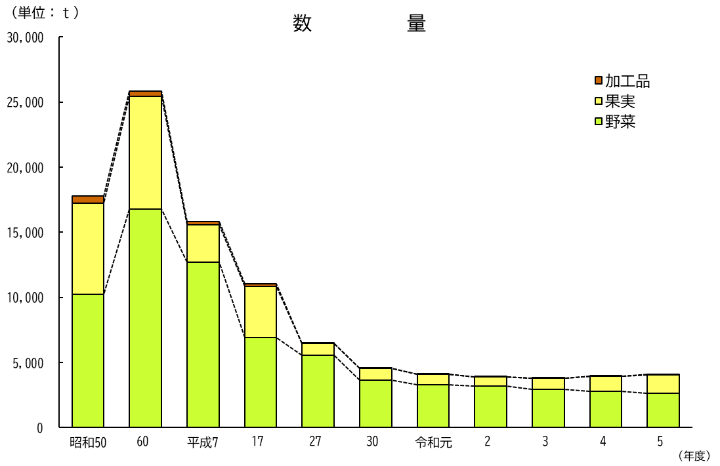
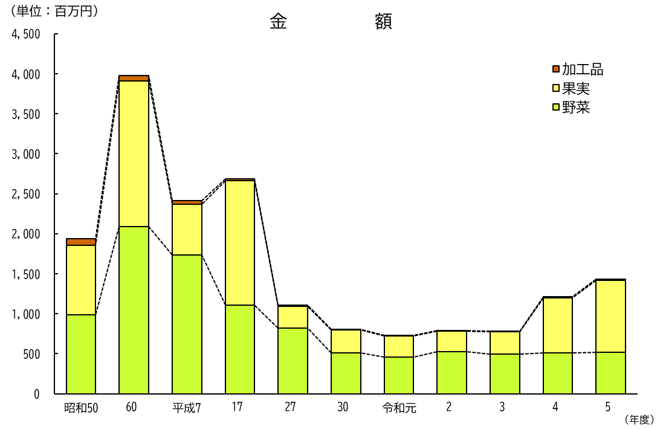
１３ 成田市公設地方卸売市場
青果物年度別取扱高推移

61
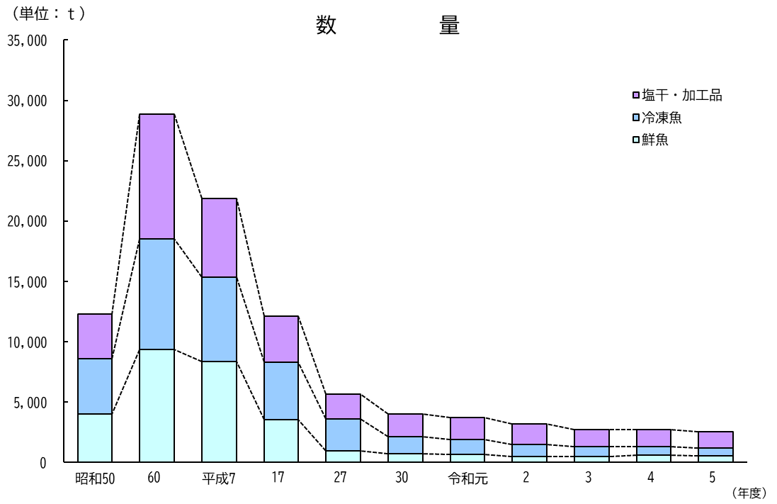
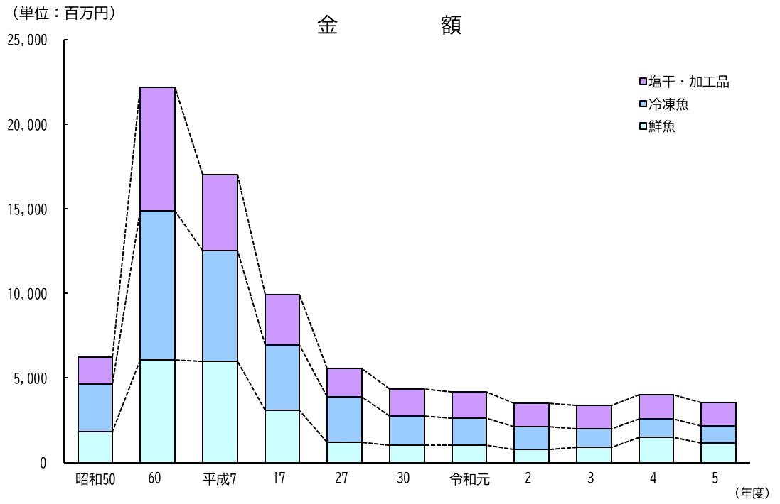
１４ 成田市公設地方卸売市場
水産物年度別取扱高推移

